Portada
MODELO DEL SISTEMA INTEGRAL DE GESTIÓN DE LAS EXPLOTACIONES DE GANADO BOVINO *

Real Decreto 1053/2022

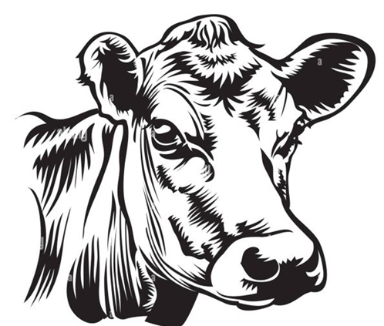

* AVISO: los elementos que se incluyen en el presente documento no son requisitos ni obligaciones a cumplir por parte de las granjas. Se trata de un modelo orientativo para que cada granja elabore, a su vez, su propio SIGE en función de sus características particulares.

Créditos
Aviso Legal: los contenidos de esta publicación podrán ser reutilizados, citando la fuente y la fecha, en su caso, de la última actualización.

Elaboración:
Subdirección General de Producciones Ganaderas y Cinegéticas.
Dirección General de Producciones y Mercados Agrarios.
Ministerio de Agricultura, Pesca y Alimentación

MINISTERIO DE AGRICULTURA, PESCA Y ALIMENTACIÓN

Edita:
© Ministerio de Agricultura, Pesca y Alimentación
Secretaría General Técnica
Centro de Publicaciones
Referenciar el documento como: “SISTEMA INTEGRAL DE EXPLOTACIONES GANADERAS (SIGE)”, Subdirección General de Producciones Ganaderas y Cinegéticas, Dirección General de Producciones y Mercados Agrarios.
Catálogo de Publicaciones de la Administración General del Estado:
https://cpage.mpr.gob.es/
NIPO:

